Familias de Compra
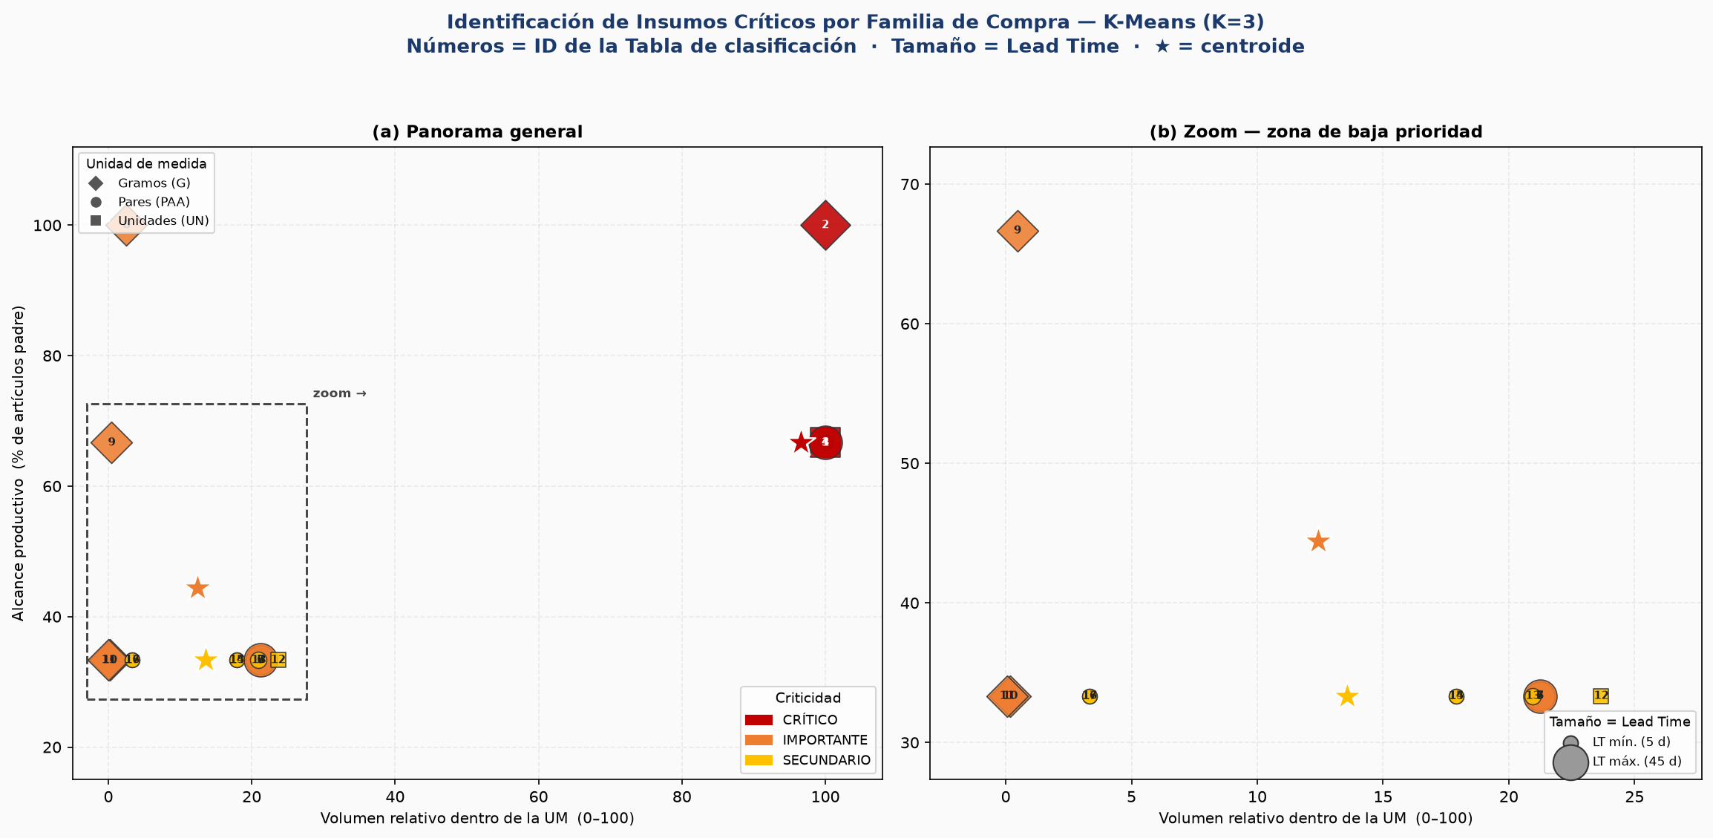
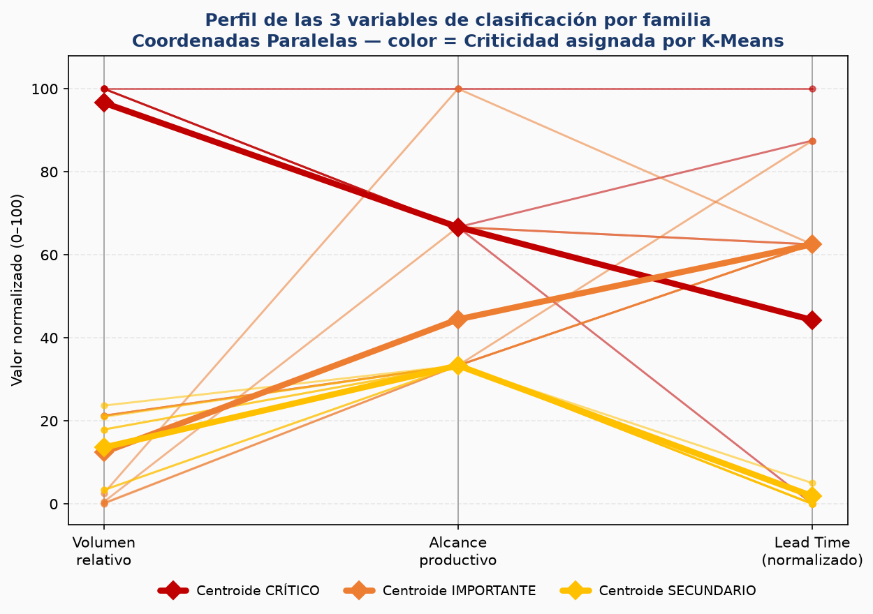
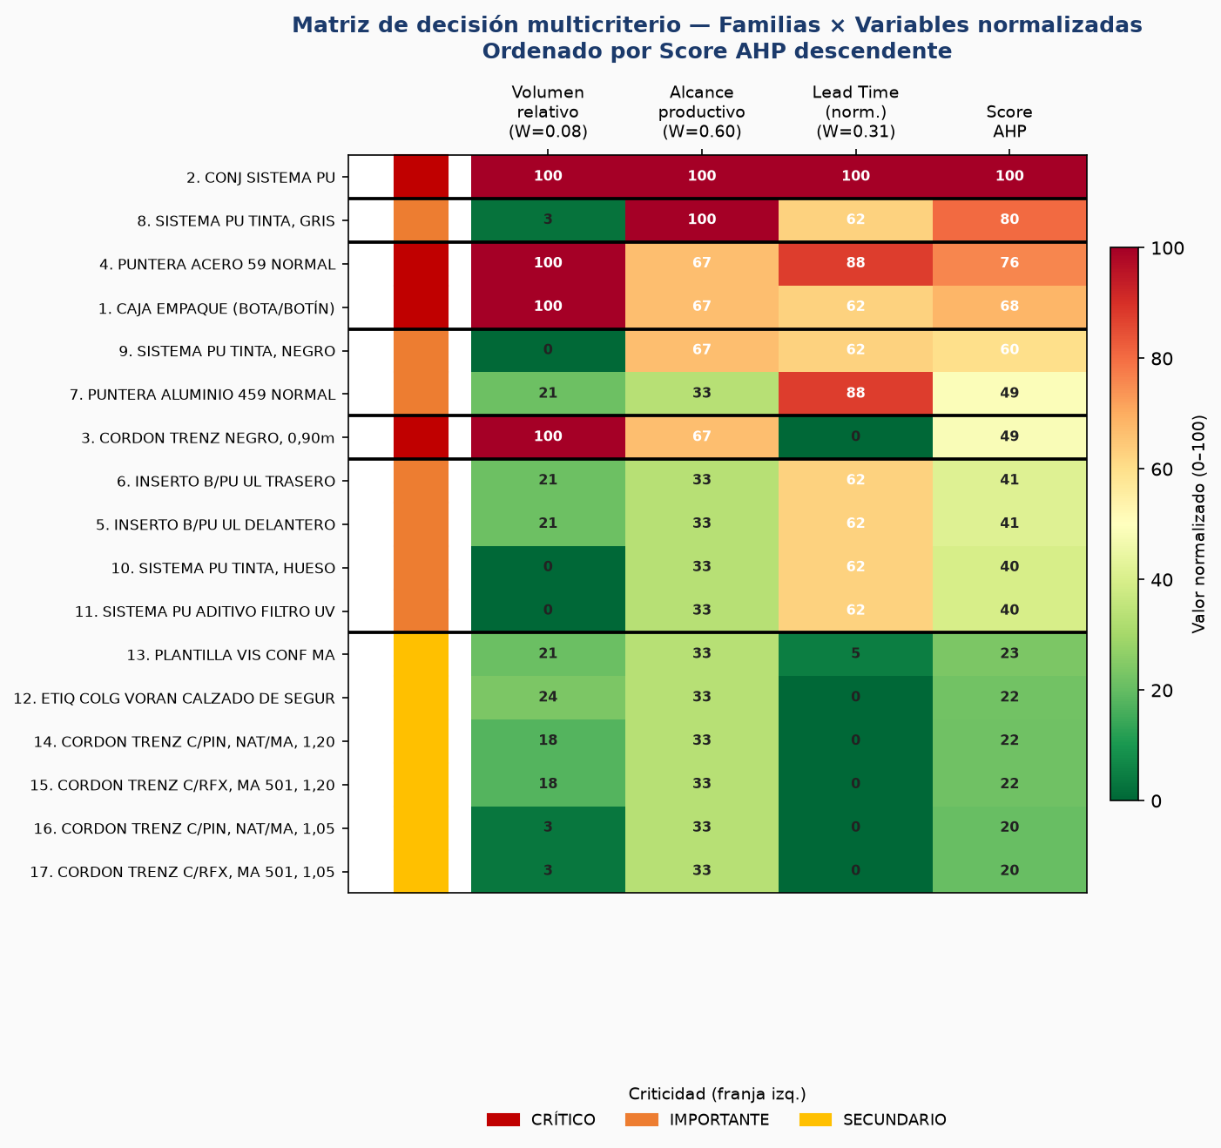
INSUMOS CRÍTICOS POR FAMILIA DE COMPRA — K-Means (K=3)
Features: Volumen relativo por UM × Alcance productivo (%) × Lead Time
# | Familia de Compra | UM | Consumo Total | Variantes (talles) | N Artículos | Alcance (%) | Vol. relativo (%) | Lead Time (días) | Proveedor | Criticidad
1 | CAJA EMPAQUE (BOTA/BOTÍN) | UN | 666,557.4 | 2 | 2 | 66.7 | 100.0 | 30 | 30001763 PAPEL PACK ENVASES SRL | CRÍTICO
2 | CONJ SISTEMA PU | G | 398,486,286.5 | 1 | 3 | 100.0 | 100.0 | 45 | 30000007 POLIRESINAS SAN LUIS S.A. | CRÍTICO
3 | CORDON TRENZ NEGRO, 0,90m | PAA | 666,557.4 | 1 | 2 | 66.7 | 100.0 | 5 | 30000008 AVIOS SA | CRÍTICO
4 | PUNTERA ACERO 59 NORMAL | PAA | 666,557.4 | 6 | 2 | 66.7 | 100.0 | 40 | 40000002 FLECKSTEEL IND. ART. METALICOS LTDA | CRÍTICO
5 | INSERTO B/PU UL DELANTERO | PAA | 141,549.7 | 4 | 1 | 33.3 | 21.2 | 30 | 30000041 MOLDEPLAST SRL | IMPORTANTE
6 | INSERTO B/PU UL TRASERO | PAA | 141,549.7 | 4 | 1 | 33.3 | 21.2 | 30 | 30000041 MOLDEPLAST SRL | IMPORTANTE
7 | PUNTERA ALUMINIO 459 NORMAL | PAA | 141,549.7 | 6 | 1 | 33.3 | 21.2 | 40 | 40000002 FLECKSTEEL IND. ART. METALICOS LTDA | IMPORTANTE
8 | SISTEMA PU TINTA, GRIS | G | 10,113,695.3 | 1 | 3 | 100.0 | 2.5 | 30 | 30000007 POLIRESINAS SAN LUIS S.A. | IMPORTANTE
9 | SISTEMA PU TINTA, NEGRO | G | 1,866,360.7 | 1 | 2 | 66.7 | 0.5 | 30 | 30000007 POLIRESINAS SAN LUIS S.A. | IMPORTANTE
10 | SISTEMA PU TINTA, HUESO | G | 707,748.3 | 1 | 1 | 33.3 | 0.2 | 30 | 30000007 POLIRESINAS SAN LUIS S.A. | IMPORTANTE
11 | SISTEMA PU ADITIVO FILTRO UV | G | 196,612.5 | 1 | 1 | 33.3 | 0.0 | 30 | 30000007 POLIRESINAS SAN LUIS S.A. | IMPORTANTE
12 | ETIQ COLG VORAN CALZADO DE SEGURIDAD | UN | 157,806.5 | 1 | 1 | 33.3 | 23.7 | 5 | 30001764 BORSELLINO IMPRESOS SRL | SECUNDARIO
13 | PLANTILLA VIS CONF MA | PAA | 139,697.4 | 8 | 1 | 33.3 | 21.0 | 7 | 30000009 ACOL-FLEX SRL | SECUNDARIO
14 | CORDON TRENZ C/PIN, NAT/MA, 1,20 | PAA | 119,352.8 | 1 | 1 | 33.3 | 17.9 | 5 | 30000008 AVIOS SA | SECUNDARIO
15 | CORDON TRENZ C/RFX, MA 501, 1,20m | PAA | 119,352.8 | 1 | 1 | 33.3 | 17.9 | 5 | 30000008 AVIOS SA | SECUNDARIO
16 | CORDON TRENZ C/PIN, NAT/MA, 1,05 | PAA | 22,196.9 | 1 | 1 | 33.3 | 3.3 | 5 | 30000008 AVIOS SA | SECUNDARIO
17 | CORDON TRENZ C/RFX, MA 501, 1,05m | PAA | 22,196.9 | 1 | 1 | 33.3 | 3.3 | 5 | 30000008 AVIOS SA | SECUNDARIO

